分析表
說明 |  |  |  |  | 企業名稱 | B公司 |  |  |  |  |  |  |  | BS | 一年或一營業週期內到期之負債合計
一、實際比率為現在表中所顯示出之計算比率,公式已設定(由BS及PL中之項目),希望藉由每份(可能數百份)實際比率的累計 |  |  |  |  |  |  |  |  |  |  |  |  |  | BS | 上季(年)度權益總額
以求得標準平均值(平均值、前2/3平均值、後2/3平均值)。而這些比率可以隨時增加 |  |  |  |  | 項目 |  |  | 比重 | 標準比率 |  | 實際比率 | 指數 | 依指數所得分數 | BS | 存貨合計
二、標準比率為所求得之標準平均值(平均值、前2/3平均值、後2/3)。依需要使用 |  |  |  |  | 獲利力 | 1 | 資產報酬率（投入資本的利益貢獻度） | 4 | 2 | (營業利益（損失）/資產總計)*100 | 2.07 | 1.033471196 | 4.1338847839 | BS | 其他應付款合計
三、當實際比率為低於平均值、後2/3平均值或高於前2/3平均值時,可出現不一樣的顏色，例如低於或等於後2/3標準值時為紅色 |  |  |  |  | 綜合力 | 2 | 附加價值率（客戶滿意度的價值） | 4 |  | (營業毛利（毛損）淨額/營業收入合計)*100 | 16.20 | 0 | 0 | BS | 其他應付款項
，低於或等於標準值為黃色，高於或等於前2/3平均值時為綠色 等 |  |  |  |  |  | 3 | 營業額營業利益率（顧客滿意度的價值） | 4 |  | (營業利益（損失）/營業收入合計)*100 | 12.82 | 0 | 0 | BS | 其他應收款淨額
四、比重則可因需要調整 |  |  |  |  |  | 4 | 營業額經常利益率（經營活動利益率） | 4 |  | (繼續營業單位稅前淨利（淨損）/營業收入合計)*100 | 14.57 | 0 | 0 | BS | 長期借款合計
五、指數為固定的實際比率除以標準比率 |  |  |  |  |  | 5 | 營業額利息支付率（利息負擔的效率） | 4 |  | (財務成本淨額/營業收入合計*100 | 1.62 | 0 | 0 | BS | 非流動資產合計
六、依指數所得分數則為指數乘以比重，不能超過比重之值(最多等於)，其總合最多為100,可將每組個別之統計排序 |  |  |  |  | 健全性 | 6 | 自有資本比率（資本適足率）（企業生命力的強度） | 4 |  | #VALUE! | 62.52 | 0 | 0 | BS | 流動負債合計
七、可將個別之BS及PL的數字將他畫出成下列之簡圖(如下圖) |  |  |  |  |  | 7 | 固定資產比率（自有資本投資之充當度） | 4 |  | #VALUE! | 137.89 | 0 | 0 | BS | 流動淨額
八將個別之CS圖表化如下圖, ，八取一 |  |  |  |  |  | 8 | 固定長期適合率(長期資金投資的充實度) | 4 |  | #VALUE! | 102.87 | 0 | 0 | BS | 流動資產合計
九、個別BS及PL數值之平均值及排序 |  |  |  |  |  | 9 | 流動比率（短期支付能力） | 4 |  | #VALUE! | 153.48 | 0 | 0 | BS | 負債及權益總計
十、我所提供之三個檔有二個為個別公司之資料,另一個為所有公司資料之平均值之總表，你可依此做份總表或依自己的想法作張總表 |  |  |  |  |  | 10 | 速動比率（現在的支付能力） | 4 |  | #VALUE! | 151.06 | 0 | 0 | BS | 現金及約當現金總額
 |  |  |  |  | 資金力 | 11 | 資本總額周轉天數（投入資本對營業額之貢獻度 | 3 |  | #VALUE! | 2341.07 | 0 | 0 | BS | 備供出售金融資產
 |  |  |  |  |  | 12 | 應收帳款周轉天數（營業貨款回收的速度） | 3 |  | #VALUE! | 41.63 | 0 | 0 | BS | 資產總計
 |  |  |  |  |  | 13 | 庫存周轉天數（庫存消化的速度） | 3 |  | #VALUE! | 4.82 | 0 | 0 | BS | 預付款項合計
 |  |  |  |  |  | 14 | 固定資產周轉天數（固定資產之營業額貢獻度） | 3 |  | #VALUE! | 1951.45 | 0 | 0 | BS | 應付帳款
 |  |  |  |  |  | 15 | 費用對應收周轉天數比（回收與支付之平衡） | 3 |  | #VALUE! | 0.79 | 0 | 0 | BS | 應付帳款合計
 |  |  |  |  | 安定力 | 16 | 經營安全率（對經營環境的適應力） | 3 |  | 10.21 | 12.82 | 0 | 0 | BS | 應付票據合計
 |  |  |  |  |  | 17 | 借款安全率 | 3 |  | #VALUE! | 39.26 | 0 | 0 | BS | 應收帳款
 |  |  |  |  |  | 18 | 借款與月營業額比例（月營業額與借款的平衡） | 3 |  | #VALUE! | 18.26 | 0 | 0 | BS | 應收帳款淨額
 |  |  |  |  |  | 19 | 債務償還可能年數（償還資本與借款之平衡） | 3 |  | #VALUE! | 11.87 | 0 | 0 | BS | 應收票據淨額
 |  |  |  |  |  | 20 | 存款對借款的比例（借款償還的充裕度） | 3 |  | #VALUE! | 35.70 | 0 | 0 | BS | 關係人
 |  |  |  |  | 成長力 | 21 | 營業額增加率 | 3 |  | (67.90) | 13.35 | 0 | 0 | BS | 關係人合計
 |  |  |  |  |  | 22 | 附加價值增加率（一個人獲利的成長率） | 3 |  | (73.17) | 38.21 | 0 | 0 | BS | 關係人淨額
 |  |  |  |  |  | 23 | 營業利益增加率 | 3 |  | (74.42) | 51.65 | 0 | 0 | BS | 權益總額
 |  |  |  |  |  | 24 | 經常利益增加率 | 3 |  | (68.27) | 33.29 | 0 | 0 | PKI | 従業員
 |  |  |  |  |  | 25 | 自有資本增加率 | 3 |  | #VALUE! | 6.26 | 0 | 0 | PL | 財務成本淨額
 |  |  |  |  | 生產力 | 26 | 每個人的附加價值（每個人真正賺的金額） | 3 |  | #VALUE! | 3584.79 | 0 | 0 | PL | 營業毛利(毛損)淨額
 |  |  |  |  |  | 27 | 每人的營業利益（每個人本業的活動成果） | 3 |  | #VALUE! | 2835.67 | 0 | 0 | PL | 營業成本合計
 |  |  |  |  |  | 28 | 每人的經常利益（每個人經營活動的成果） | 3 |  | #VALUE! | 2835.67 | 0 | 0 | PL | 營業收入合計
 |  |  |  |  |  | 29 | 勞動分配率（人事費與收入的平衡） | 3 |  | 24.58 | 20.90 | 0 | 0 | PL | 營業利益(損失)
 |  |  |  |  |  | 30 | 固定資產投資效率（固定資產的利潤貢獻度） | 3 |  | #VALUE! | 3.03 | 0 | 0 | PL | 營業費用合計
 |  |  |  |  | 總計 |  |  | 100 |  |  |  |  | 4.1338847839 | PL | 繼續營業單位稅前淨利(淨損)

 |  |  |  |  |  | 31 | 股東權益報酬率(ROE) |  |  |  | 3.03 | 0 | 0
 |  |  |  |  |  | 32 | 總資產報酬率(ROA) |  |  |  | 0.62 | 0 | 0
 |  |  |  |  |  | 33 | 損益平衡點 |  |  |  | 1155788.4983

 |  |  | 従業員 | 250

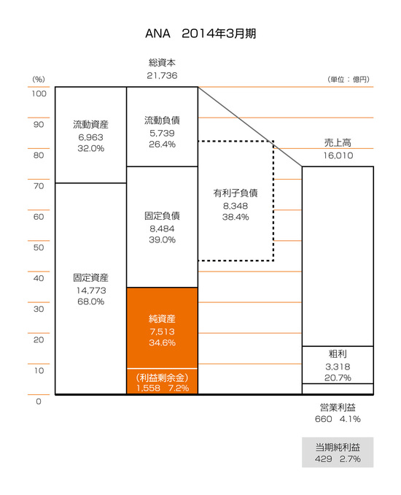

図3 CSの八種形態
番号 | 1 | 2 | 3 | 4 | 5 | 6 | 7 | 8
営業キャッシュフロ－ | ＋ | ＋ | ＋ | ＋ | － | － | － | －
投資キャッシュフロ－ | ＋ | ＋ | － | － | ＋ | ＋ | － | －
財務キャッシュフロ－ | ＋ | － | ＋ | － | ＋ | － | ＋ | －

（5）為最差的狀況
（3）為最佳之狀況

